点検調書１（橋梁概略諸元）
橋梁番号 (分割番号) |  | 05004 |  | -0 | フリガナ | ムメイキョウ | 上下線 | 分離なし |  |  |  |  |  | 地域 機関 |  | 管理 区分 |  |  | 最新点検年月
 |  |  |  |  | 橋梁名 | 無名橋（5004） | 歩・車 | 車道橋
路線情報 | 道路種別 |  |  |  |  |  |  | 維持管理情報 | 橋梁種別 |  |  | 位置情報 | 架橋位置 |  | 起点側
 | 路線名 |  |  |  |  |  |  |  | 有料区分 |  |  |  |  |  | 終点側
 | 道路規格 |  |  |  |  |  |  |  | センサス |  |  |  | 距離標
 | 緊急輸送道路 |  |  |  |  |  |  |  | 交通量 |  |  |  | 経度・緯度
構造諸元共通情報 | 路面位置 |  |  |  |  |  |  |  | 交通制限状況 |  |  |  | 道路台帳番号
 | 上部工構造形式 |  |  |  |  |  |  |  | 迂回路 |  |  | 位置図
 | 上部工材料 |  |  |  |  |  |  |  | 交差種別 | 第三者被害の有無
 | 床版材料 |  |  |  |  |  |  |  |  | 交差種別/河川種別
 | 下部工基礎 |  |  |  |  |  |  |  |  | 名称/管理者
 | 橋長 |  |  |  |  |  |  |  |  | 交差種別/河川種別
 | 連数・径間数 |  |  |  |  |  |  |  |  | 名称/管理者
 | 幅員構成 |  | 総幅員 |  |  |  |  |  |  | 交差種別/河川種別
 |  |  | 内訳 |  |  |  |  |  |  | 名称/管理者
 | 適用示方書 |  |  |  |  |  |  |  | 海岸線からの概算距離
 | 橋格 |  |  |  |  |  |  |  | 凍結防止剤散布計画
 | 重要度区分（耐震） |  |  |  |  |  |  |  | 塩害 対策 |  | 塗装の有無
 | 設計荷重 |  |  |  |  |  |  |  |  |  | 対策の有無
 | 耐荷荷重 |  |  |  |  |  |  |  | 鋼部材 防食 |  | 防食工法
 | 架設年次 |  |  |  |  |  |  |  |  |  | 塗装面積
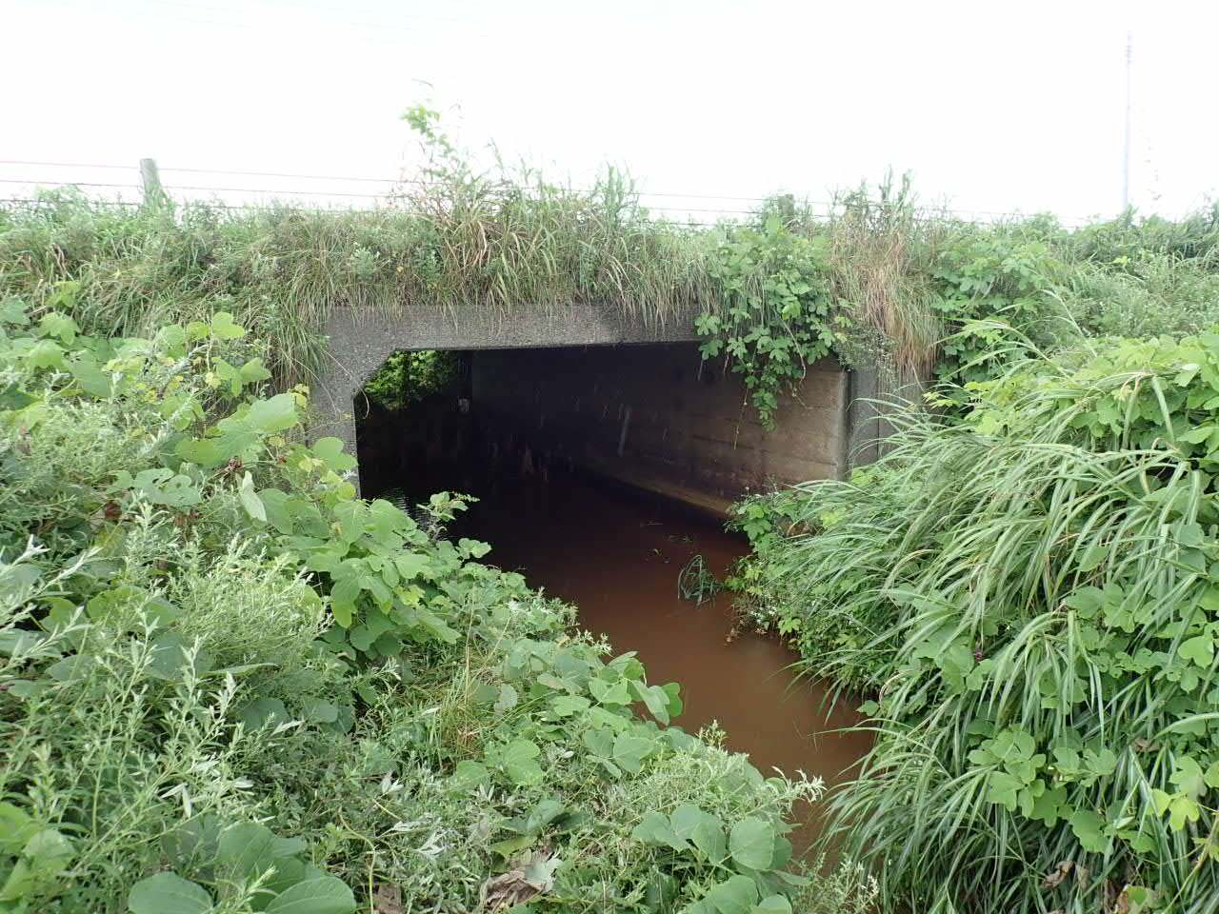 現地写真 全景（桁がわかる側面の写真） |  |  |  |  |  |  |  | 現地写真 近景（路面のわかる写真） |  |  |  | 備 考

 |  |  |  |  |  |  |  |  |  |  |  | マイクロフィルム番号
 |  |  |  |  |  |  |  |  |  |  |  |  |  |  | No. | － |  | ～ |  | －
 |  |  |  |  |  |  |  |  |  |  |  | 当初作成日 |  |  |  |  | 更新日

